Лист 1
Прайс-лист
МИР ПРЯЖИ

В валюте: руб. (курс 1).
Цены указаны на 07.08.2020

№ | Номенклатура/ Характеристика номенклатуры | Описание | Изображение | Артикул | Цена | Ед. | Остаток | Ссылка на сайт
 | Полукольцо 20мм, ТА 1917 2шт/уп. | Полукольцо 20мм, ТА 1917 2шт/уп. | 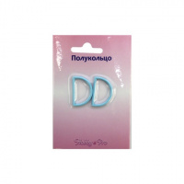 | ТА 1917 | 14.03 |  |  | Изображение
 | Полукольцо 20мм, ТА 1917 2шт/уп. (484435, розовый) |  |  |  | 14.03 | шт | 19 | Изображение
 | Полукольцо 20мм, ТА 1917 2шт/уп. (484436, синий) |  |  |  | 14.03 | шт | 17 | Изображение
 | Полукольцо 20мм, ТА 1917 2шт/уп. (484438, голубой) |  |  |  | 14.03 | шт | 7 | Изображение
 | Полукольцо 20мм, ТА 1917 2шт/уп. (551427, красный) |  |  |  | 14.03 | шт | 21 | Изображение
 | Ручки для сумок искусственная кожа, красн. 45,7см | Ручки для сумок искусственная кожа, красн. 45,7см | 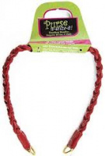 | 9020740 | 263.57 |  |  | Изображение
 | Ручки для сумок искусственная кожа, красн. 45,7см |  |  |  | 263.57 | шт | 1 | Изображение
 | Ручки для сумок пластик салат. 35,6 | Ручки для сумок пластик салат. 35,6 | 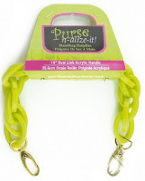 | 9020758 | 462.02 |  |  | Изображение
 | Ручки для сумок пластик салат. 35,6 |  |  |  | 462.02 | шт | 7 | Изображение

